H2-8
图书管理系统缺陷报告
缺陷编号 | 摘要 | 描述 | 缺陷严重程度 | 提交人 | 附件说明（图片）
1 | 逻辑问题：黄金会员和的收费标准比普通会员还要高 | 1、读者管理-读者信息维护-新增 2、选择普通会员 \黄金会员\ VIP会员各读者类型的收费标准有问题，其中黄金会员和的收费标准比普通会员还要高 | 高 |  | 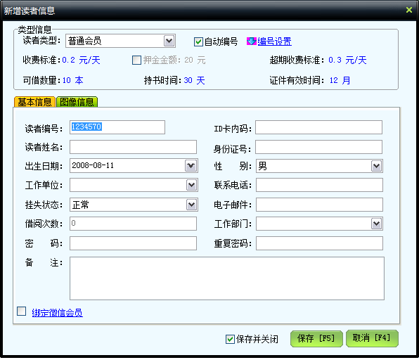 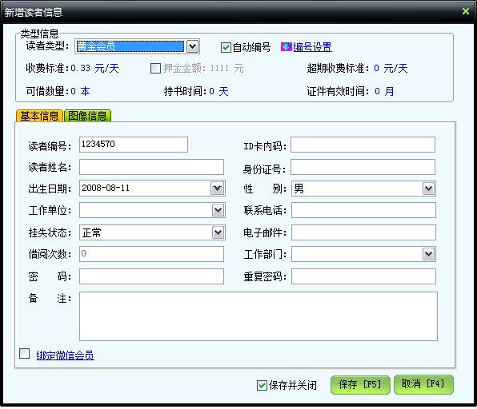
2 | 没有及时有针对性的提示“读者编号长度 超过范围”，编号长度在 1-20 | 1、读者管理-读者信息维护-新增 2、读者编号长度 超过20，没有提示“读者编号长度 超过范围”，单击“保存”按钮时提示新增读者失败 | 低
3 | 没有及时有针对性的提示“读者编号长度 超过范围，应该在 30 个字符内”， | 1、读者管理-读者信息维护-新增 2、读者姓名长度 超过30，没有提示“读者编号长度 超过范围，应该在 30 个字符内”，单击“保存”按钮时提示新增读者失败 | 低
4 | 日期问题未做判断：出生日期可以超过 今天 | 1、读者管理-读者信息维护-新增 2、出生日期可以超过 今天，没有提示“出生日期超过 了正常范围”，单击“保存”按钮时也不提示新增读者失败 | 中
5 | 没有及时有针对性的提示“提示密码长度超过 范围，应该在 30 个字符内”， | 1、读者管理-读者信息维护-新增 2、密码长度超过 30 个字符，没有提示“密码长度超过 范围，应该在 30 个字符内”，单击“保存”按钮时提示新增读者失败 | 低
6 | 没有及时有针对性的提示“提示ID 卡内码长度 超过范围，应该在 50 个字符内”， | 1、读者管理-读者信息维护-新增 2、ID 卡内码长度 超过50 个字符，没有提示“ID 卡内码长度 超过范围，应该在 50 个字符内”，单击“保存”按钮时提示新增读者失败 | 低
7 | 没有及时有针对性的提示“不是合法的 18 位身份证号”， | 1、读者管理-读者信息维护-新增 2、身份证号码输入a123456789d345678，没有提示“提示身份证号不合 法”，单击“保存”按钮时会提示新增读者失败 | 低
8 | 没有及时有针对性的提示“联系电话错误“ | 1、读者管理-读者信息维护-新增 2、电话号码输入3456789087，没有提示“联系电话错误”，单击“保存”按钮时会提示新增读者失败 | 低
9 | 没有及时有针对性的提示“电子邮件错误“ | 1、读者管理-读者信息维护-新增 2、电子邮件输入3456789087，没有提示“电子邮件错误”，单击“保存”按钮时会提示新增读者失败 | 低
10 | 点击”保存“按钮，没有验证”出生日期超过今天“的判断 | 1、读者管理-读者信息维护-新增 2、出生日期可以超过 今天，没有提示“出生日期超过 了正常范围”，单击“保存”按钮时也不提示新增读者失败 | 中
11 | 没有与当前日期做比较 | 1、读者管理-读者信息维护， 2、点击高级查询按钮， 读者信息检索界面注册起始日期输入注册起始日期：2021-1-2，大于当前查询日期，可以正常查询，没有任何提示 | 低
12 | 没有与当前日期做比较 | 1、读者管理-点击读者信息维护， 2、点击高级查询按钮，读者信息检索界面注册结束日期输入注册结束日期：2021-1-2，大于当前查询日期，可以正常查询，没有任何提示 | 低
13 | 没有判断开始日期与结束日期的先后 | 1、读者管理-点击读者信息维护， 2、点击高级查询按钮，读者信息检索界面结束日期2018-1-1小于开 始日期2020-1-1，可以正常查询，没有任何提示 | 低

填表说明：
1、缺陷编号：从1开始，顺序递增
2、摘要指：说明缺陷的处理和缺陷的表现形式简单说明
3、描述：说明该缺陷是如何产生的，需要分步骤写明
4、缺陷严重程度： | 严重：导致系统无法使用
 | 很高：出现系统级错误
 | 高：功能性错误
 | 中：界面错误
 | 低：提示信息错误或其他文字错误
5、提交人：发现bug的测试工程师的名字
6、附件说明：将错误的界面内容截屏拷贝到bug报告中

